前提
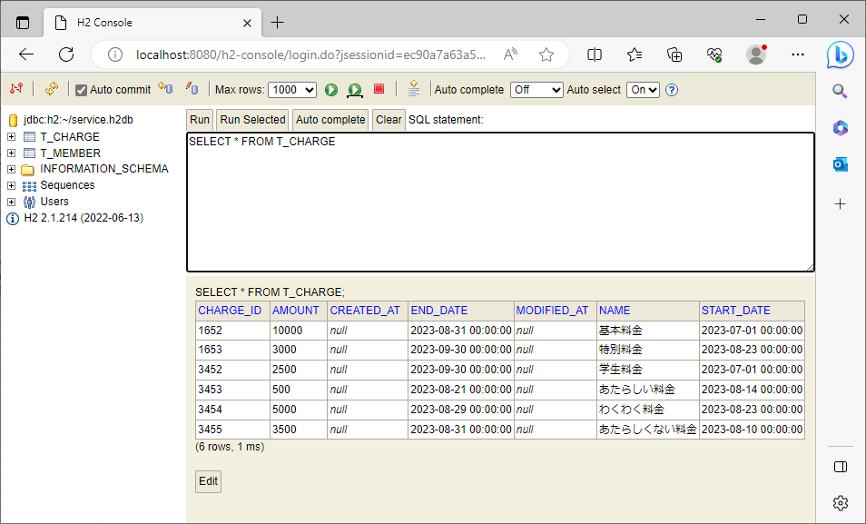
2023-08-23

 | 加入者情報のデータ

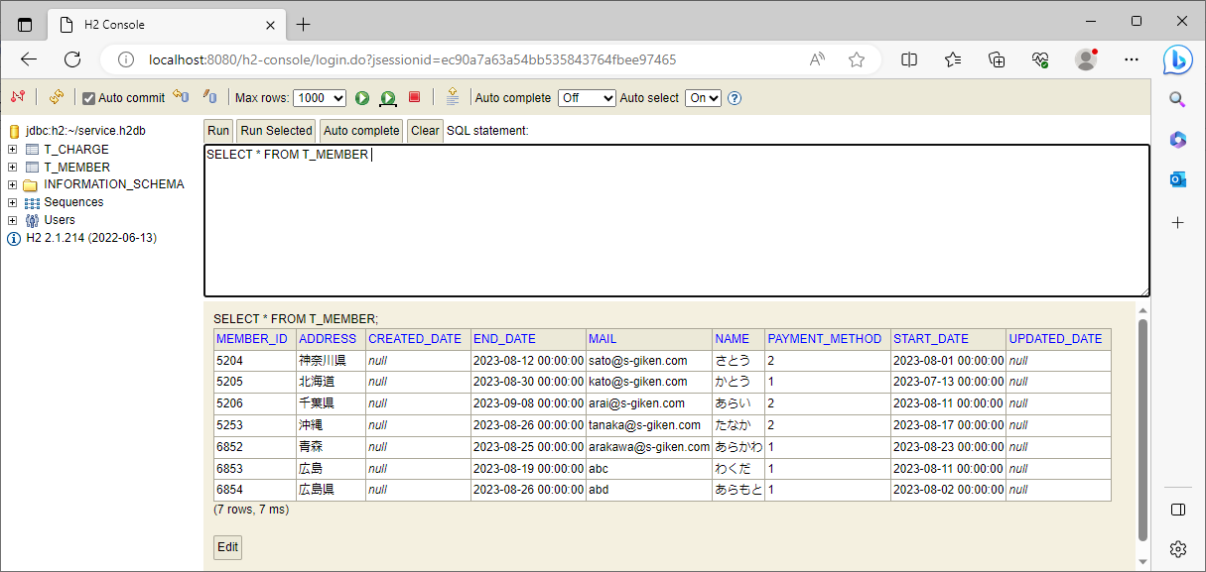

 | 料金情報のデータ

1
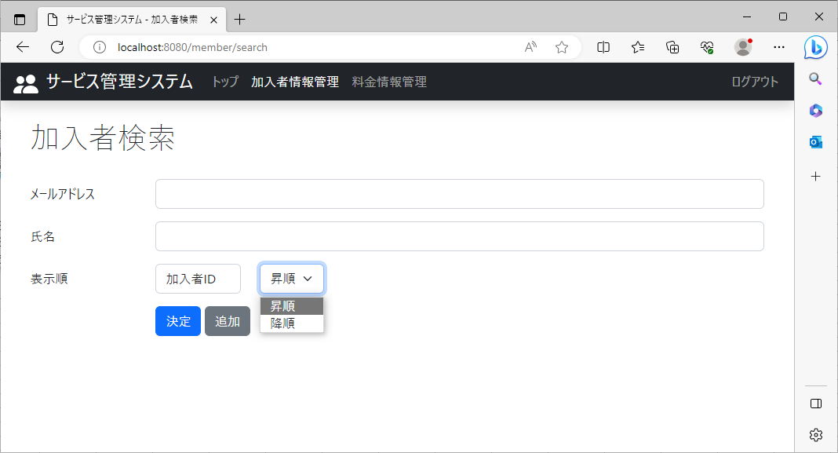
2023-08-23
No1-1～1-4
 | 加入者検索の画面表示
 | No1-1,1-2
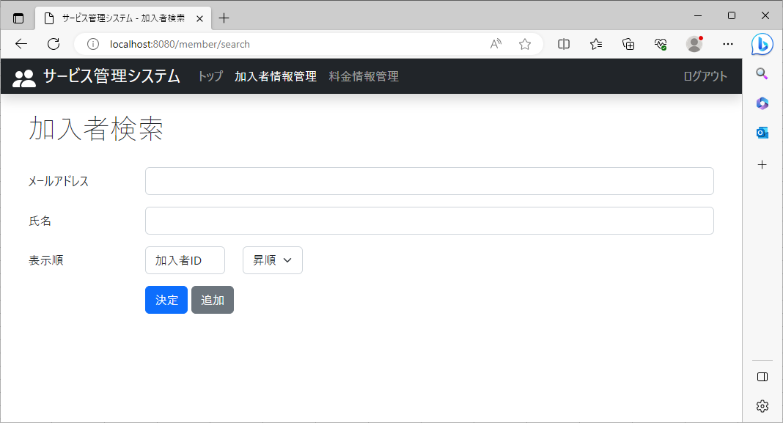
 |  | No1-1 | ソート機能(表示順)が表示

 |  | No1-2 | 氏名と決定ボタンの間に列名を指定できるボタンと昇順降順が指定できるボタンが表示

 |  | No1-3 | 列名のボタン(加入者ID)をクリック
 |  |  | 列名(加入者ID,メールアドレス,氏名,住所,加入日,解約日,支払方法)が表示

 |  | No1-4 | 昇順ボタンをクリックすると、昇順,降順が表示

 | No1-3
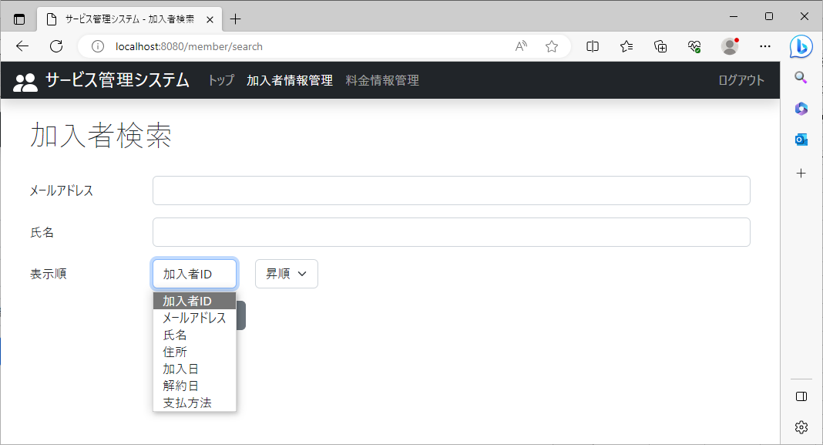

 | No1-4

2
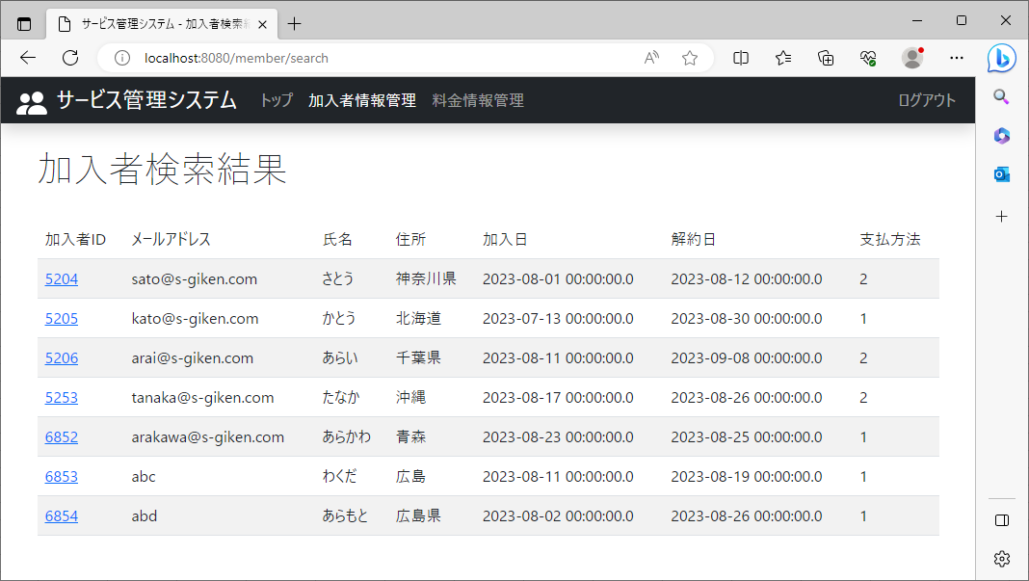
2023-08-23

 | ①加入者情報管理：列名は加入者ID、ソートは昇順に設定し、決定ボタンをクリック

 | ②加入者IDが昇順に表示

3
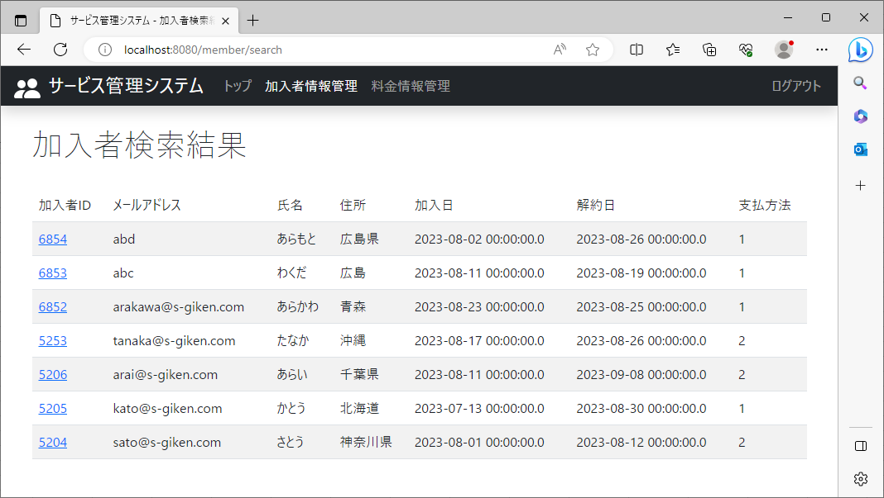
2023-08-23

 | ①加入者情報管理：列名は加入者ID、ソートは降順に設定し、決定ボタンをクリック

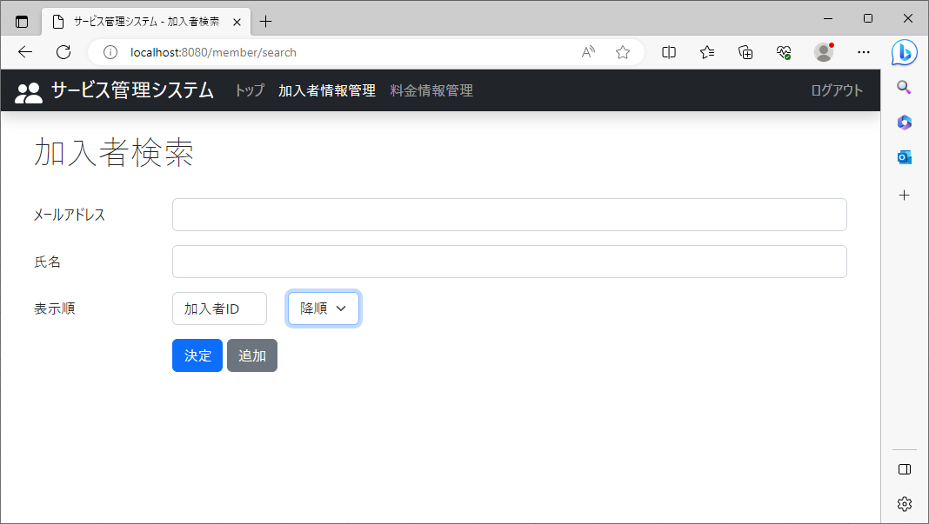

 | ②加入者検索結果画面に加入者IDが降順に表示

4
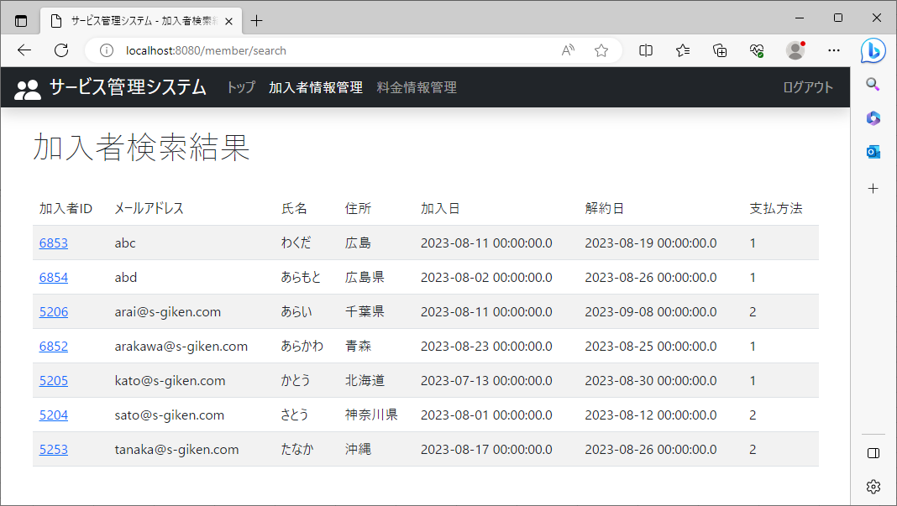
2023-08-23

 | ①加入者情報管理：列名はメールアドレス、ソートは昇順に設定し、決定ボタンをクリック

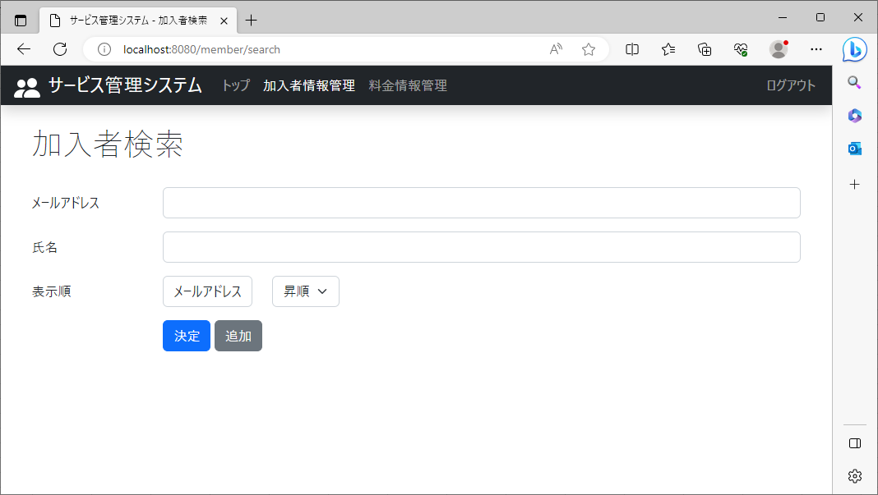

 | ②加入者検索結果画面にメールアドレスが昇順(文字コード順)に表示

5
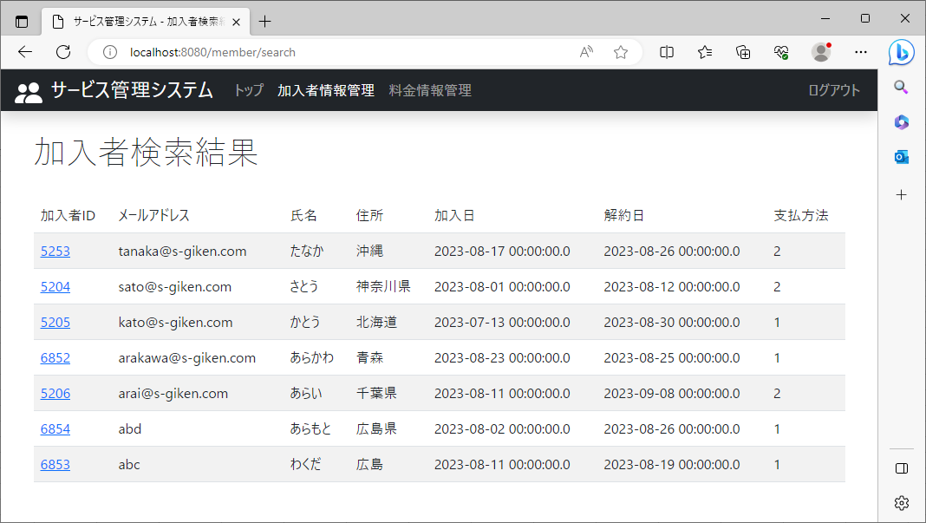
2023-08-23

 | ①加入者情報管理：列名はメールアドレス、ソートは降順に設定し、決定ボタンをクリック



 | ②加入者検索結果画面にメールアドレスが降順(文字コード順)に表示

6

2023-08-23

 | ①加入者情報管理：列名は氏名、ソートは昇順に設定し、決定ボタンをクリック



 | ②加入者検索結果画面に氏名が昇順(文字コード順)に表示されていること。

7
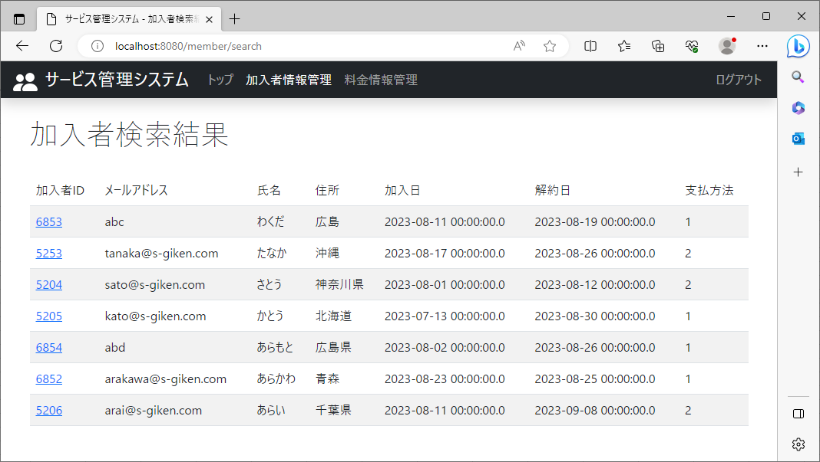
2023-08-23

 | ①加入者情報管理：列名は氏名、ソートは降順に設定し、決定ボタンをクリック


 | ②加入者検索結果画面に氏名が降順(文字コード順)に表示

8
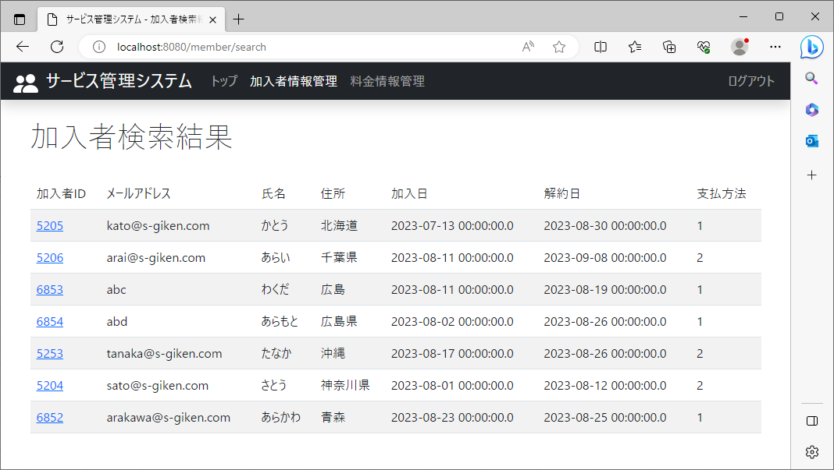
2023-08-23

 | ①加入者情報管理：列名は住所、ソートは昇順に設定し、決定ボタンをクリック



 | ②加入者検索結果画面に住所が昇順(文字コード順)に表示

9
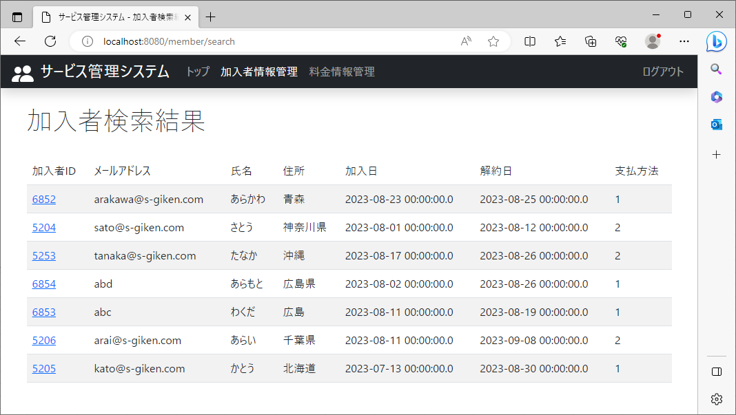
2023-08-23

 | ①加入者情報管理：列名は住所、ソートは降順に設定し、決定ボタンをクリック



 | ②加入者検索結果画面に住所が降順(文字コード順)に表示

10
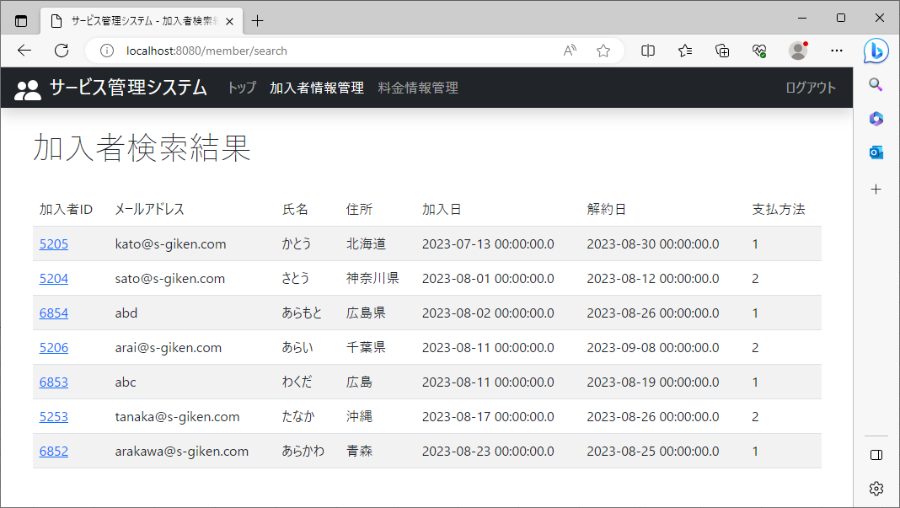
2023-08-23

 | ①加入者情報管理：列名は加入日、ソートは昇順に設定し、決定ボタンをクリック


 | ②加入者検索結果画面に加入日が昇順に表示

11
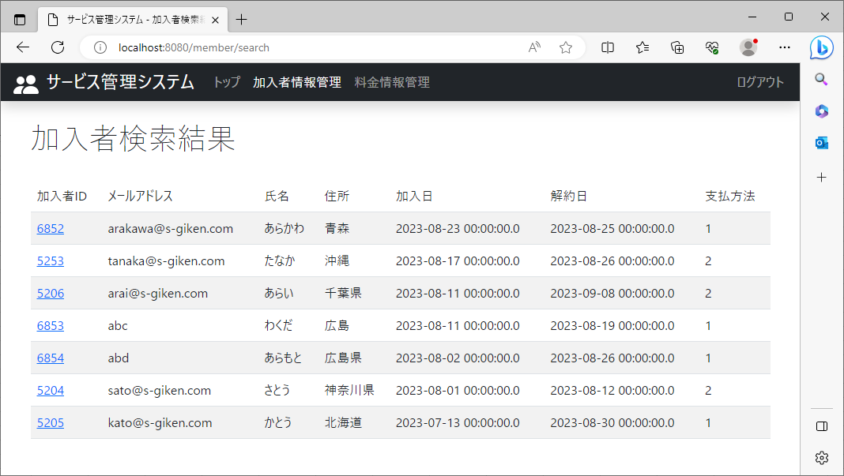
2023-08-23

 | ①加入者情報管理：列名は加入日、ソートは降順に設定し、決定ボタンをクリック



 | ②加入者検索結果画面に加入日が降順に表示

12

2023-08-23

 | ①加入者情報管理：列名は解約日、ソートは昇順に設定し、決定ボタンをクリック



 | ②加入者検索結果画面に解約日が昇順に表示

13

2023-08-23

 | ①加入者情報管理：列名は解約日、ソートは降順に設定し、決定ボタンをクリック



 | ②加入者検索結果画面に解約日が降順に表示

14

2023-08-23

 | ①加入者情報管理：列名は支払方法、ソートは昇順に設定し、決定ボタンをクリック



 | ②加入者検索結果画面に支払方法が昇順に表示

15

2023-08-23

 | ①加入者情報管理：列名は支払方法、ソートは降順に設定し、決定ボタンをクリック



 | ②加入者検索結果画面に支払方法が降順に表示

16
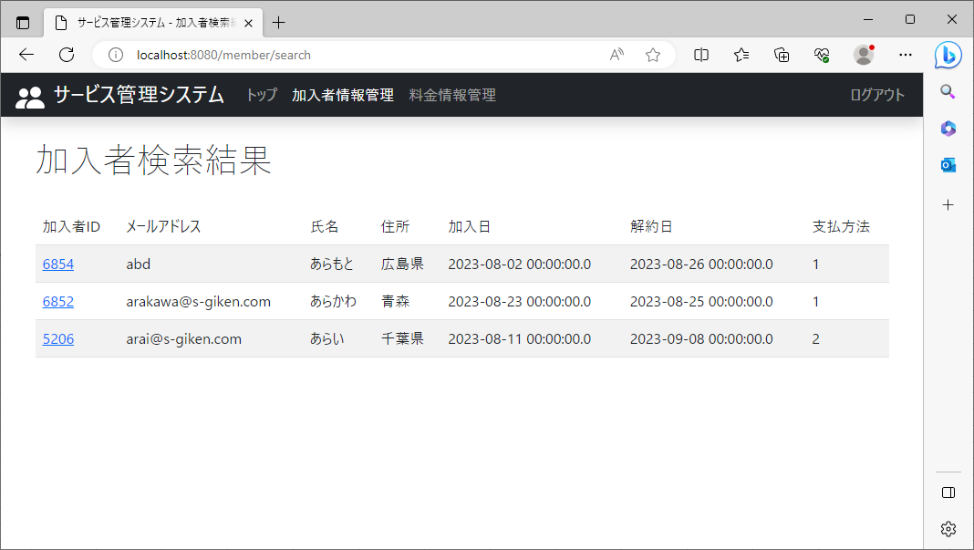
2023-08-23

 | ①加入者情報管理：条件に氏名を追加し、列名は氏名、ソートは降順に設定し、決定ボタンをクリック



 | ②加入者検索結果画面に条件に指定された氏名を含むデータが降順に表示

17
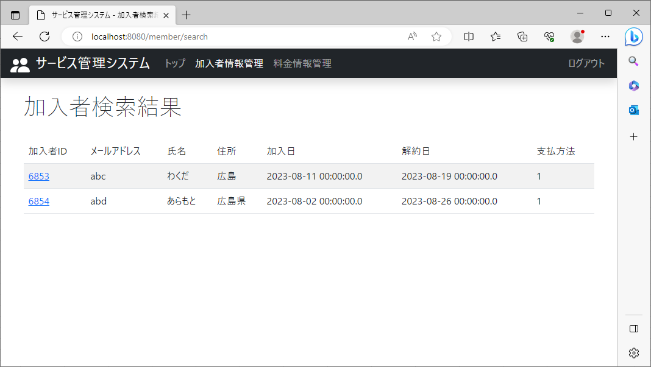
2023-08-23

 | ①加入者情報管理：条件にメールアドレスを追加し、列名は氏名、ソートは降順に設定し、決定ボタンをクリック



 | ②加入者検索結果画面に条件に指定されたメールアドレスを含むデータが降順に表示

18
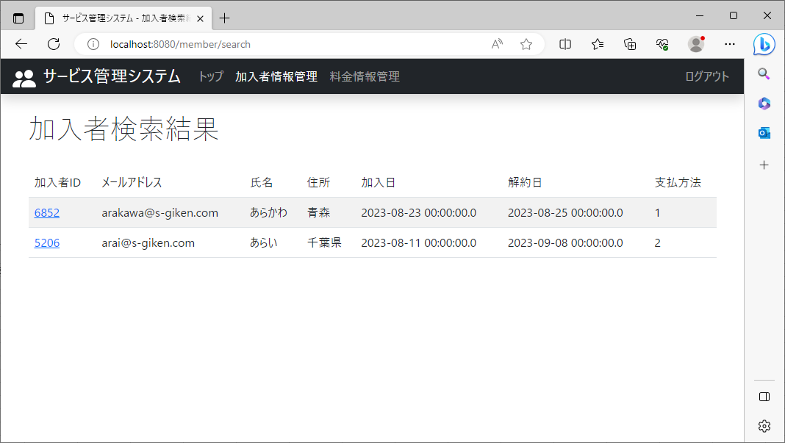
2023-08-23

 | ①加入者情報管理：条件に氏名とメールアドレスを追加し、列名は氏名、ソートは降順に設定し、決定ボタンをクリック



 | ②加入者検索結果画面に条件に指定された氏名とメールアドレスを含むデータが降順に表示

19
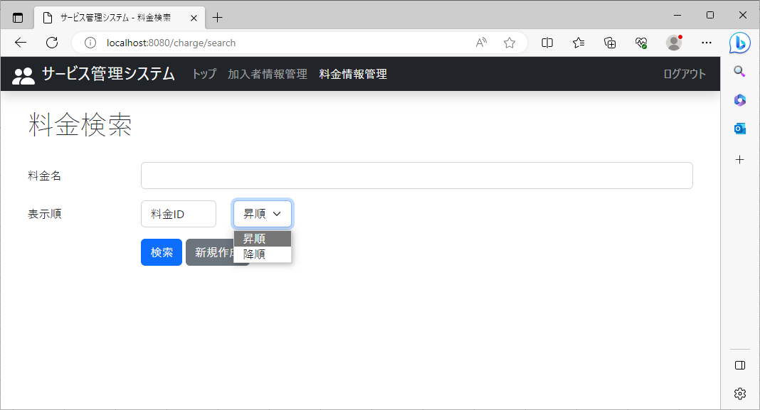
2023-08-23
No19-1～19-4
 | 料金検索の画面表示
 | No19-1,19-2
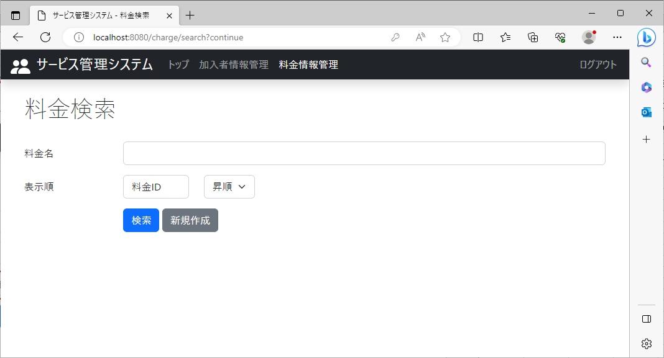
 |  | No19-1 | ソート機能(表示順)が表示

 |  | No19-2 | 料金名と検索ボタンの間に列名を指定できるボタンと昇順降順が指定できるボタンが表示

 |  | No19-3 | 列名のボタン(料金ID)をクリック
 |  |  | 列名(料金ID,料金名,月額料金,運用開始日,運用終了日)が表示

 |  | No19-4 | 昇順ボタンをクリックすると、昇順,降順が表示

 | No19-3
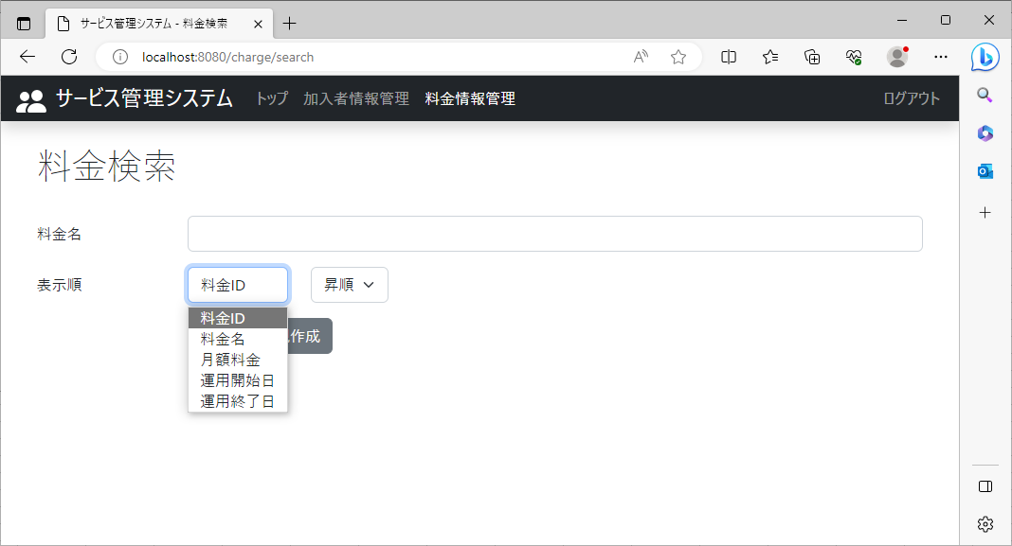

 | No19-4

20
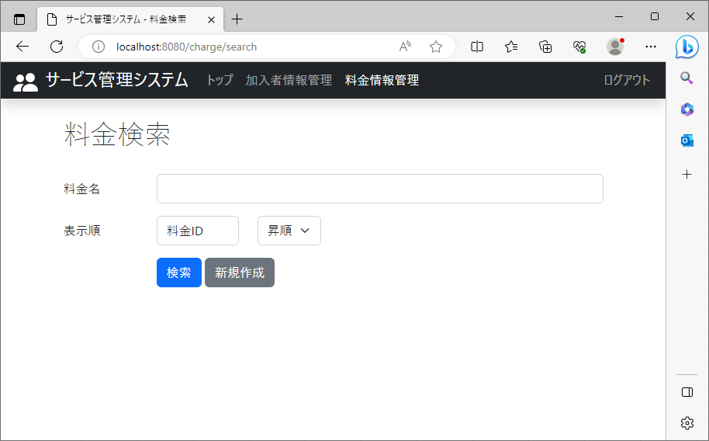
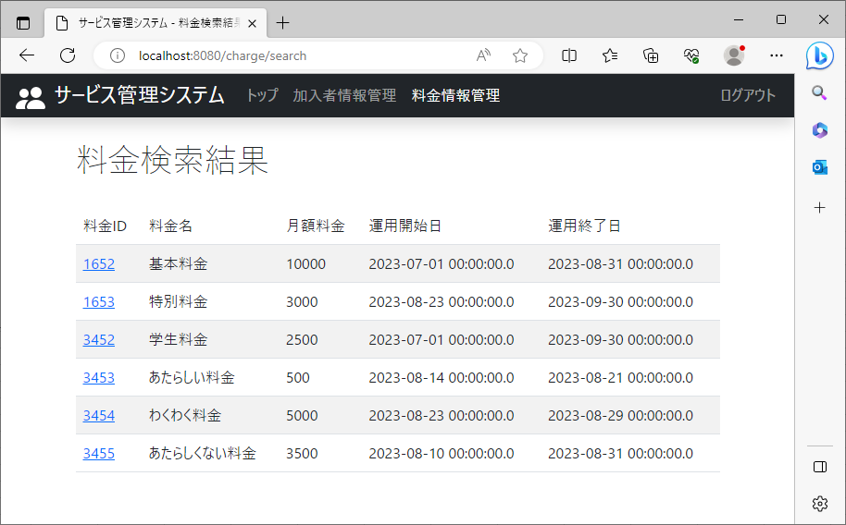
2023-08-23

 | ①料金情報管理：列名は料金ID、ソートは昇順に設定し、検索ボタンをクリック | ②料金検索結果画面に料金IDが昇順に表示

21


2023-08-23

 | ①料金情報管理：列名は料金ID、ソートは降順に設定し、検索ボタンをクリック | ②料金検索結果画面に料金IDが降順に表示

22


2023-08-23

 | ①料金情報管理：列名は料金名、ソートは昇順に設定し、検索ボタンをクリック | ②料金検索結果画面に料金名が昇順(文字コード順)に表示

23


2023-08-23

 | ①料金情報管理：列名は料金名、ソートは降順に設定し、検索ボタンをクリック | ②料金検索結果画面に料金名が降順(文字コード順)に表示

24


2023-08-23

 | ①料金情報管理：列名は月額料金、ソートは昇順に設定し、検索ボタンをクリック | ②料金検索結果画面に月額料金が昇順に表示

25

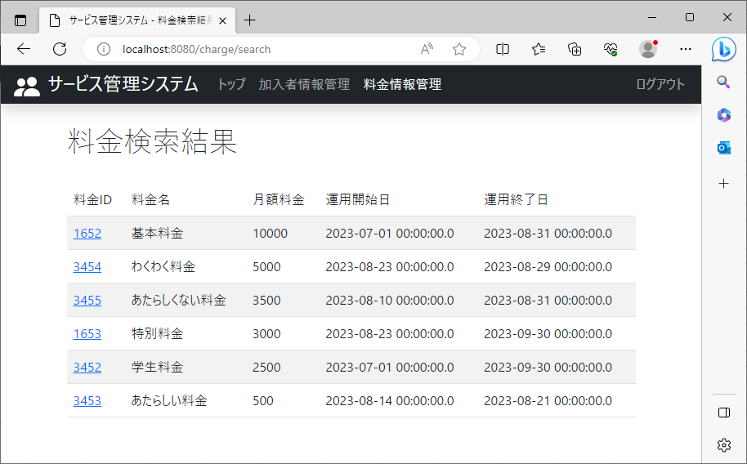
2023-08-23

 | ①料金情報管理：列名は月額料金、ソートは降順に設定し、検索ボタンをクリック | ②料金検索結果画面に月額料金が降順に表示

26


2023-08-23

 | ①料金情報管理：列名は運用開始日、ソートは昇順に設定し、検索ボタンをクリック | ②料金検索結果画面に運用開始日が昇順に表示

27


2023-08-23

 | ①料金情報管理：列名は運用開始日、ソートは降順に設定し、検索ボタンをクリック | ②料金検索結果画面に運用開始日が降順に表示

28


2023-08-23

 | ①料金情報管理：列名は運用終了日、ソートは昇順に設定し、検索ボタンをクリック | ②料金検索結果画面に運用終了日が昇順に表示

29


2023-08-23

 | ①料金情報管理：列名は運用終了日、ソートは降順に設定し、検索ボタンをクリック | ②料金検索結果画面に運用終了日が降順に表示

30

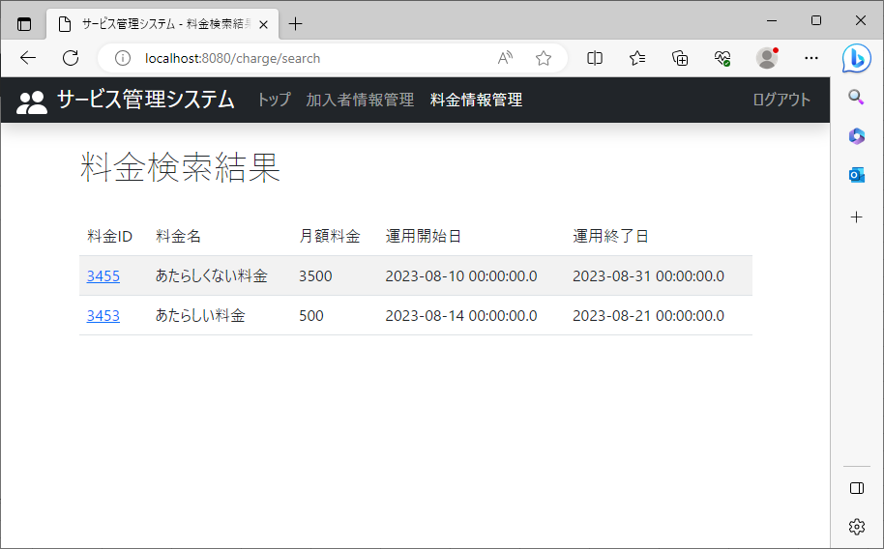
2023-08-23

 | ①料金情報管理：条件に料金名を追加し、列名は料金名、ソートは降順に設定し、決定ボタンをクリック | ②料金検索結果画面に条件に指定された料金名を含むデータが降順に表示

